Накладная-№3
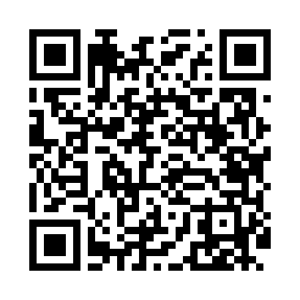
Номер товарно-транспортной накладной: |  |  | Торговый представитель: Amriyev Muhammad
Поставщик: Toshkent falcon fly 2 |  |  | Телефон торгового представителя: +998972880505
Дата отгрузки: 14.12.2025 |  |  | Контрагент: """" Klient
Дата консигнации: |  |  | Адрес:
Доставщик: |  |  | Телефон:
Телефон доставщика:
Время заказа: 14.12.2025 11:05:02
№ | Штрих-код | Название товаров (работ,услуг) | Количество | Количество в кейсе | Цена | Сумма
 |  |  | 111 |  |  | 231.5
1 | 6985600102887 | Вилка 2-сорт DB-102-88 | 10 | 10 шт. | 0.50 | 5
2 | 6988011013889 | Бамбукли ликоб 40x30x1.5 см DB-13-88 | 2 | 2 шт. | 4.10 | 8.20
3 | 2010350321067 | Бамбукли ликоб 32x18x2cm DB-19-8 | 20 | 20 шт. | 3.40 | 68
4 | 6354080130756 | Деревянная разделочная доска 36x26x1.5 sm DB- 130-75 | 2 | 2 шт. | 4.20 | 8.40
5 | 6920241167529 | Пластмас ликопча 026-8.5 8.5 plate DB-67-52 | 20 | 20 шт. | 2.80 | 56
6 | 6920250467429 | Пластмасса пиёла 021-50 DB-67-42-1 | 24 | 24 шт. | 1.20 | 28.80
7 | 6920250467597 | Пластмасса коса DB-67-132 | 10 | 10 шт. | 1.50 | 15
8 | 6920241167437 | Пластмас салатница 033-7.5 7.5 plate DB-67-43 | 8 | 8 шт. | 2.60 | 20.80
9 | 6920241167444 | Пластмас салатница 61005 DB-67-44 | 6 | 6 шт. | 0.70 | 4.20
10 | 6920250097121 | Хлебница Металлическая плетеная DB-97-12 | 6 | 6 шт. | 1.10 | 6.60
11 | 6920250101088 | Фужеры, стаканы, бокалы HT79035 XB-101-8 | 3 | 3 шт. | 3.50 | 10.50
Итого: 231.5$|->UZS: 2,893,750.00

